Инструкция
Мини-гайд | Производитель
1. Заполняем лист PLC согласно примечанию в столбцах. При неверных данных вылезет ошибка или крашнется терминал. | Софтикек | - RTD конфиг генерируется согласно количеству датчиков. Если они садятся как-то необычно, надо будет править ручками

2. Заполняем AI. Заполняем по модулям согласно КД, т.е. в программе уже учтено, что нумерация входов по КД идет не по порядку. Программа отличает только TA и TAN. Привязка идет по автоматам, поэтому придумывать ничего не нужно. | Софтикек

3. Заполняем DI по тэгу сигнала, например, QF1, FD1, QFD1, KM1. Сигнал переключения авто/руч, обогр в руч вкл, сигнал наличия напряжения на вводе указываются как auto, manuon, rkn соответственно. | Софтикек | -программа различает KM1 и KM1.1

4. Заполняем DO по тэгу сигнала, например, KM1, linesOn, alAll, alDt. | Софтикек

5. Заполняем фазировку Phase согласно однолинейке.

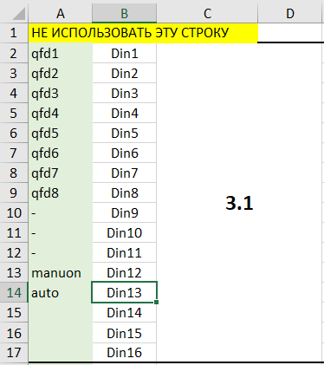
Если есть каналы под резерв, после которых есть подключение, ставим прочерки в ячейках. Например ->

6. Сохраняем эксельку, запускаем exe-шник. Если программа выполнится, в терминале вы увидите сообщение. И появится несколько файлов.

7. GVL.txt вставляем в GVL. proc_io.txt вставляем в Proc_IO.

8. Проверяем/исправляем ошибки и компилирование программы.

9. Из protocol.xlsx вытаскиваем таблицы для протокола.

